QIP report
 | QIP report

Process copy graph [Excel to Power Point]

Format Power point

Format Graph Excel all model

Graph excel มีการเรียงลำดับ จาก Parameter แรก จนถึง Parameter สุดท้ายของแต่ละ Model ให้ตรงกับ Power Point เรียบร้อยแล้ว
ดังนั้นจึงสามารถ Copy จาก Sheet แรกจนถึง Sheet สุดท้าย วางเรียงตามหน้าของ Power point ได้เลย
Note แต่ละโมเดลมี จำนวน Parameter ไม่เท่ากัน
ดังนั้น จำนวนหน้าของแต่ละ Model จะไม่เท่ากัน


หน้า Power Point จะไม่มีการเปลี่ยนแปลง
ยกเว้นกรณี มีการ เพิ่ม Model ใหม่ จะมีการเพิ่มหน้าของ Model ใหม่ขึ้นมาแต่ model ก่อนหน้าจะยังคงใช้ Page เดิม



Copy graph จาก Excel ไปวางที่ Power Point ตาม Model ที่กำหนด

Iris 11.3.4 Page 8-25



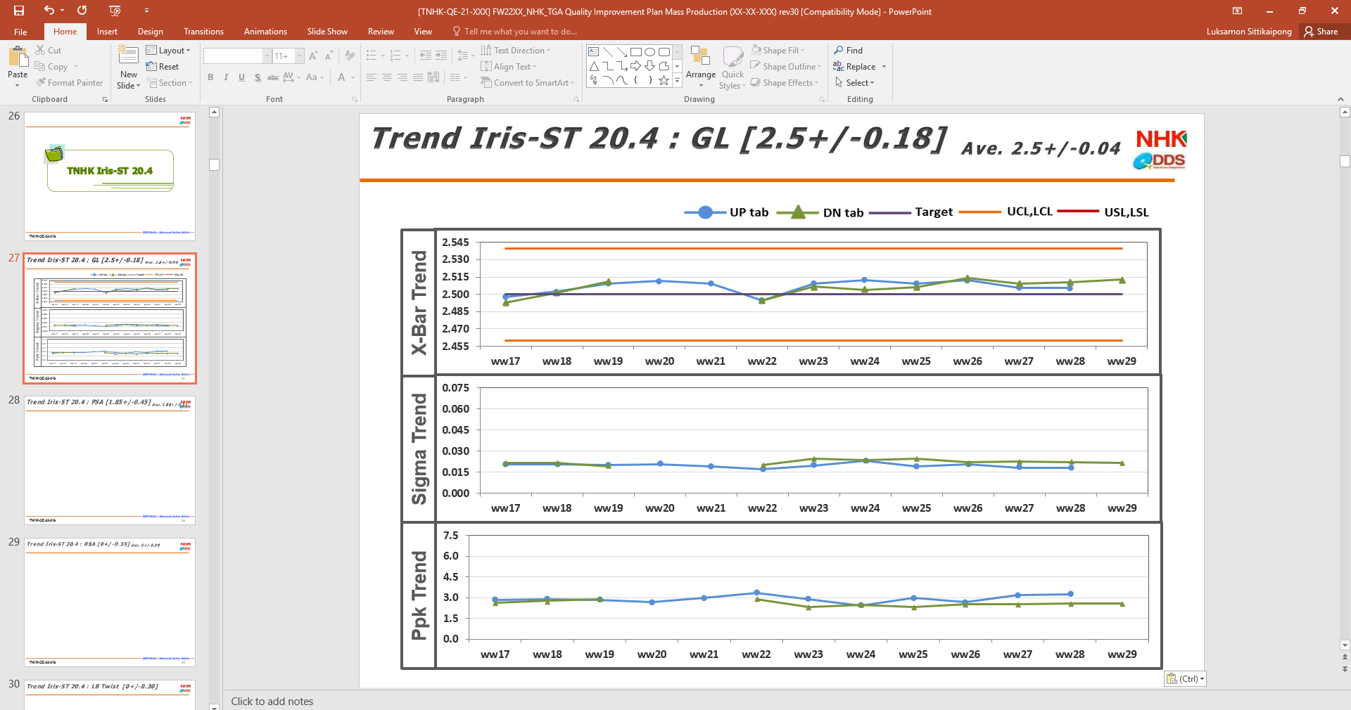

Iris 20.4 Page 27-46



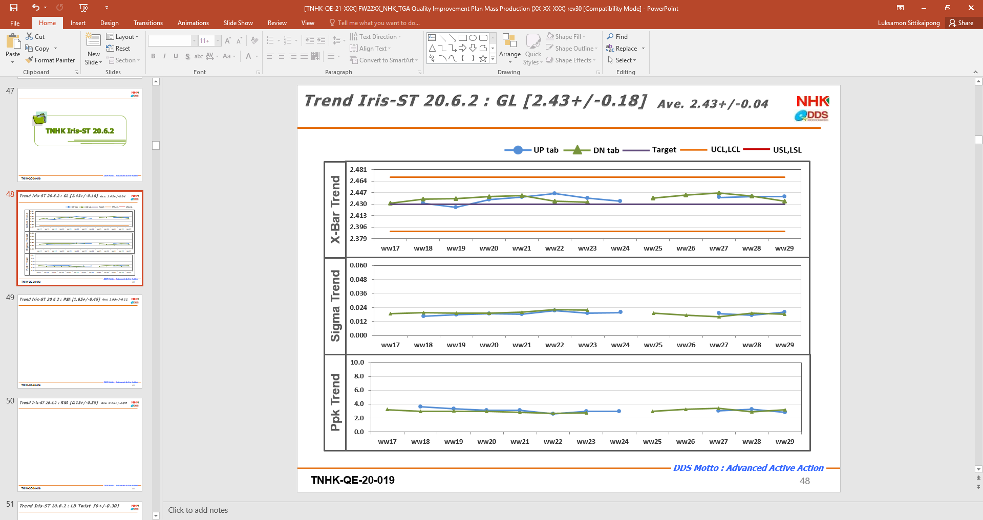

Iris 20.6.2 Page 48-67



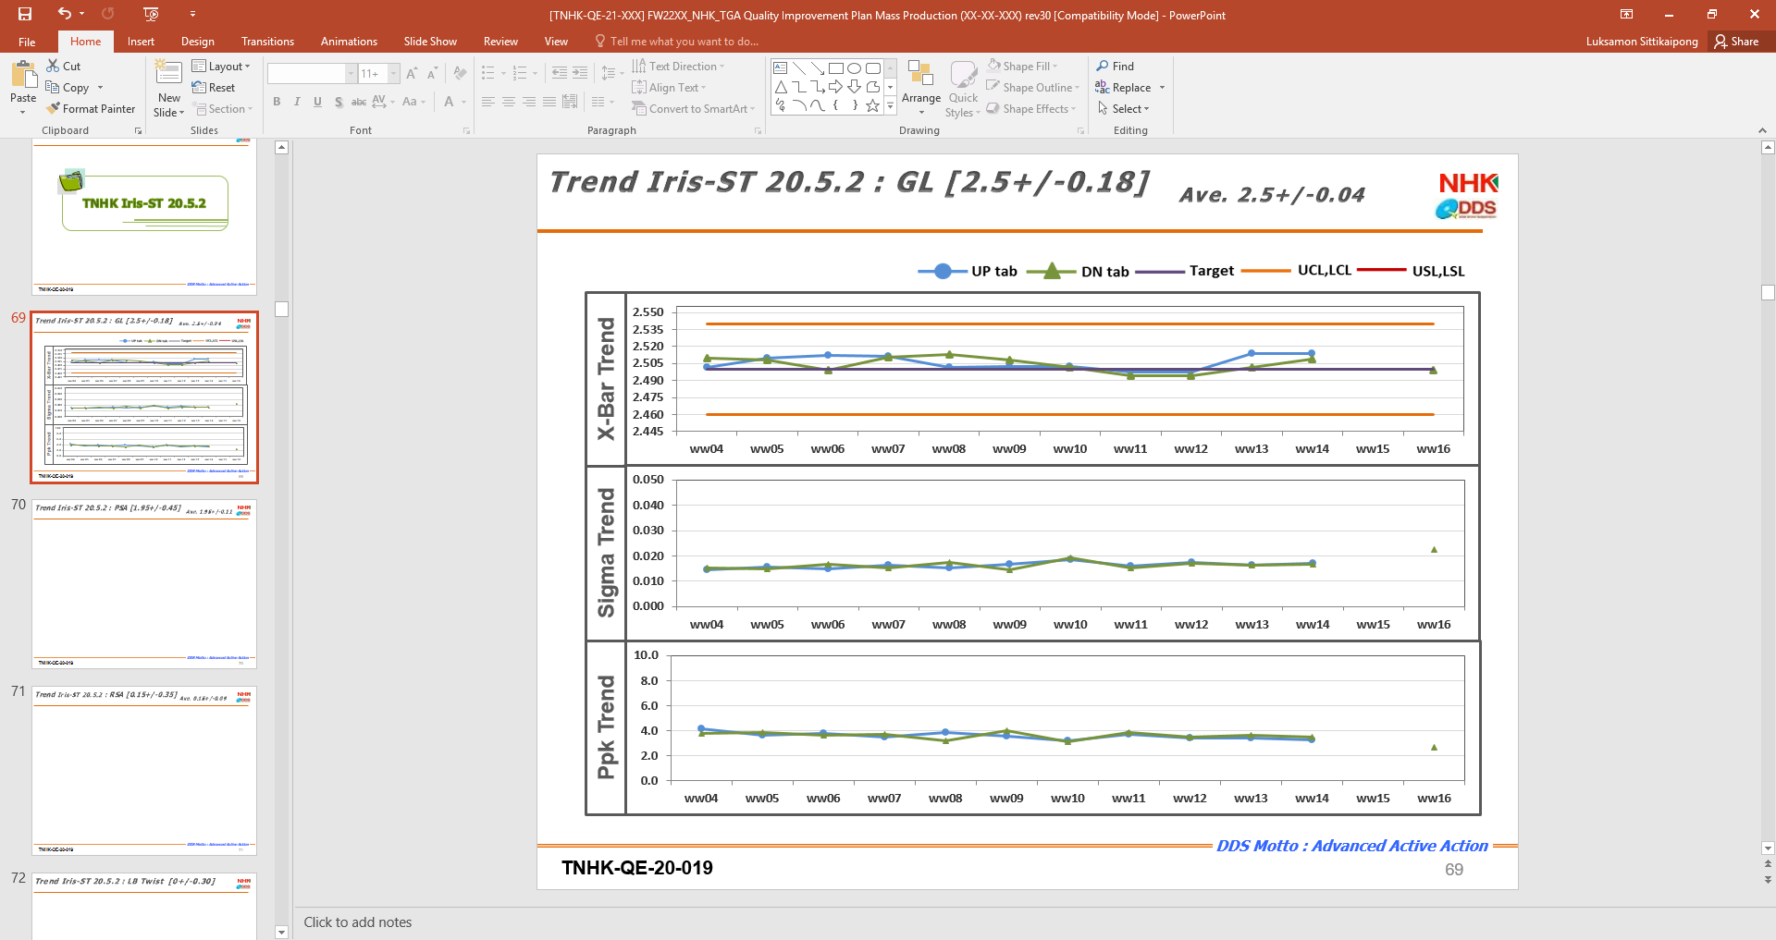

Iris 20.5.2 Page 69-88

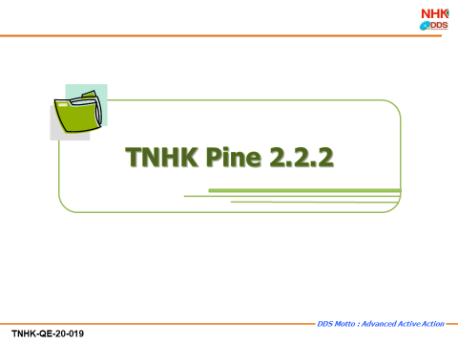

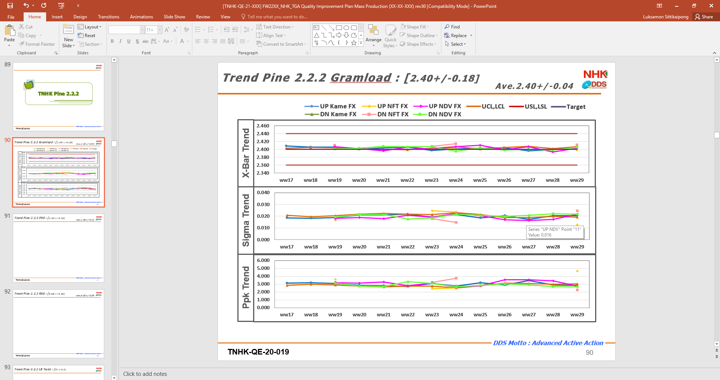

Pine 2.2.2 Page 90-170

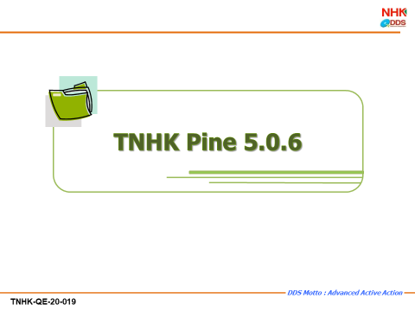

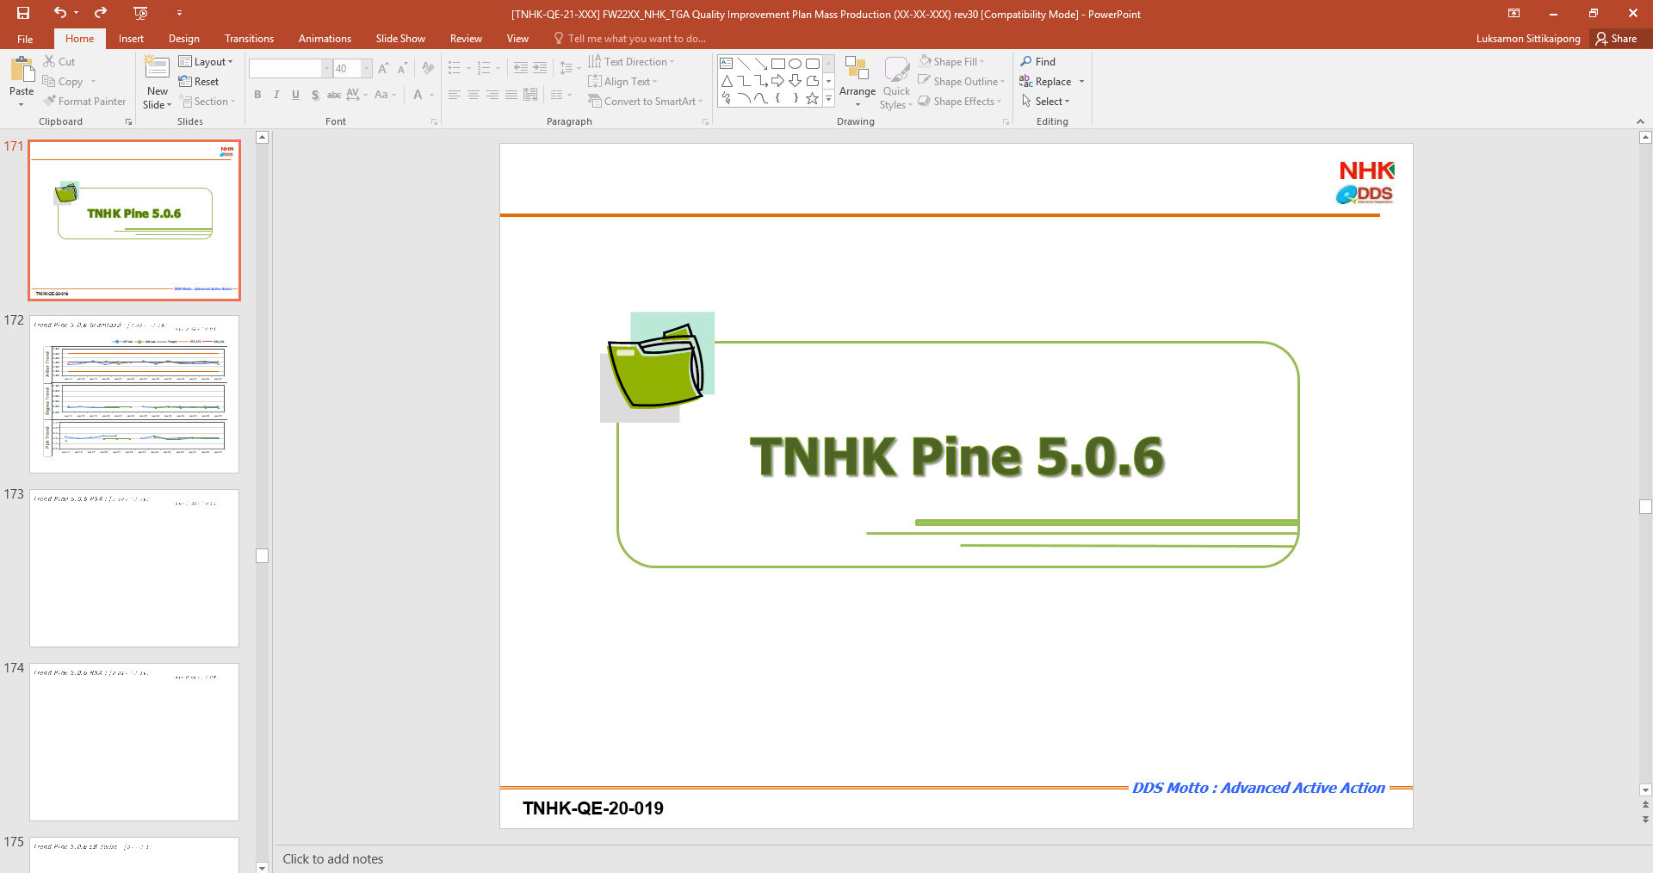

Pine 5.0.6 Page 172-220



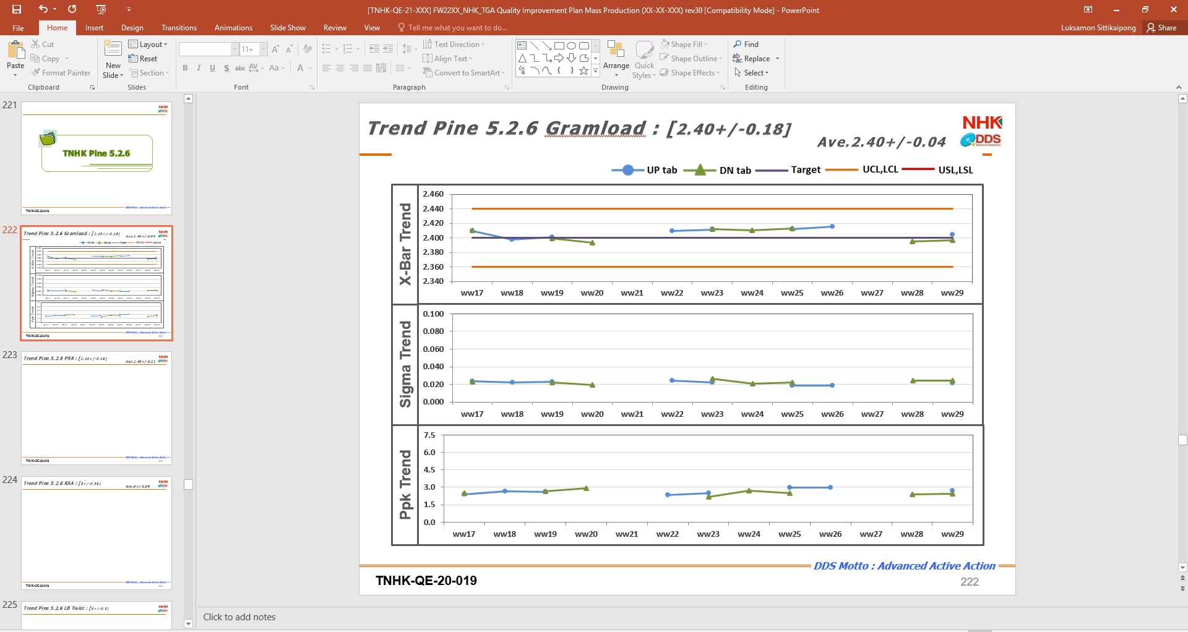

Pine 5.0.6 Page 222-278

